Sheet1
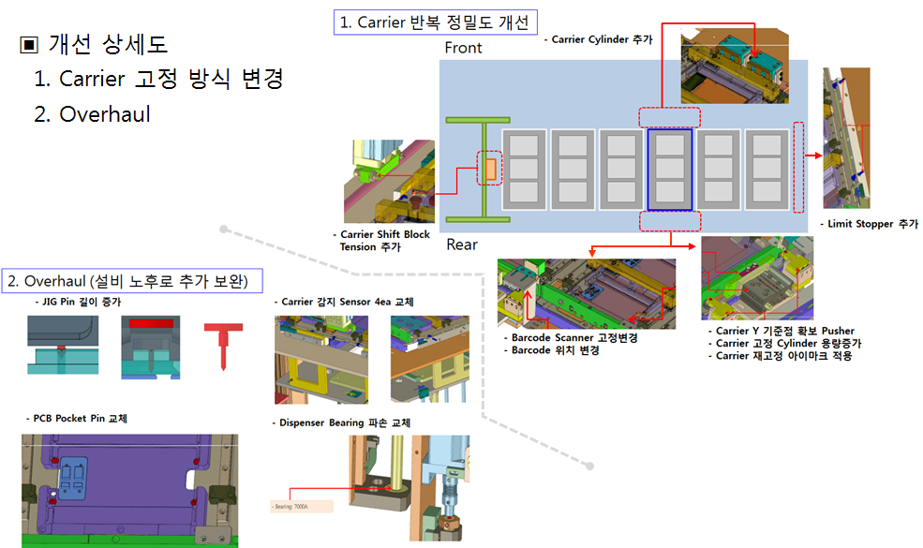
C-DIMM 2차 개조/개선 일정
 |  |  |  |  | 계획
 |  |  |  |  | 실행
대분류 | 아이템 | Unit | 내용 | Check point | 세부내용 | 2017-06-01 | 2017-06-02 | 2017-06-03 | 2017-06-04 | 2017-06-05 | 2017-06-06 | 2017-06-07 | 2017-06-08 | 2017-06-09 | 2017-06-10 | 2017-06-11 | 2017-06-12 | 2017-06-13 | 2017-06-14 | 2017-06-15 | 2017-06-16 | 2017-06-17 | 2017-06-18 | 2017-06-19 | 2017-06-20 | 2017-06-21 | 2017-06-22 | 2017-06-23
H/S 체결 정밀도 개선 | Tension block 2ea 설치 | H/S Attach Rear部 | Assembly 2set 제작 / 설치 | Tension 2종 준비 | 가공 및 구매 설치 및 장착 Running(w/o) 티칭 및 품질확보
 | Carrier 고정부 이동설치 및 추가 | H/S Attach Front部 | 설치기구물 제작, PAD 확보
 | Cylinder 용량 증가 | H/S Attach Rear部 | 설치기구물 제작
 | Barcode Read 간섭 회피 (Tension Baring) | H/S Attach Rear部 | 설치기구물 제작
 | Carrier 위치 재고정 Eyemark 기능 추가 | H/S Attach Rear部 | Carrier 각인 / 설치기구물 제작
 | Carrier X Shift Tension 추가 | 제품 Loading部 | 설치 기구물 제작 | Tension 조절 가능
 | Limit Stopper 설치 | Carrier Down Elevator部 | Assembly 제작 / 설치
 | Jig Pin 길이 수정 | Tool Jig | 가공품 제작 | Undercut & 정밀 가공
 | PCB 고정 Pin 마모 교체 (치수 변경) | COK (Carrier) | 가공품 제작 | 정밀 가공
Overhaul | Carrier 감지 Sensor (4ea) 교체 | Overhaul | 설치기구물 제작 | 감도 조절 가능 모델 적용
 | Dispensor Bearing 파손 교체 | Overhaul | 부품확보
S/W | Sequence 변경 | OS | 개발 |  | 개발 자체 검증
 | Carrier Fixed Numbering | OS | 개발 | 조립 시 고정 축 기울기 점검 필요
공통 |  |  |  |  | Qual사전평가Qual & 안정화

